상품제안서
네이쳐 서바이벌 아웃도어 쿨토시 | 상품코드: F27199

 |  |  |  |  |  |  | 02-412-0044 | www.easy1.co.kr
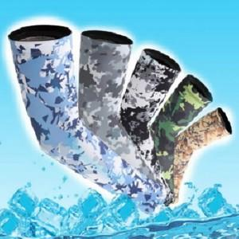

【상세/제작정보】 | 스티커 제작및 부착 비용 별도 문의.

【인쇄/포장옵션】 | / OPP(비닐)

【공급단가】 | 수량 | 220~ | 480~ | 1,200~ | 3,000~ | 5,000~
*VAT별도 | 단가 | 5,520원 | 5,420원 | 5,290원 | 5,190원 | 5,060원

【상품 URL】 | https://dev.easy1.co.kr:443/src/goods_detail.php?gdno=27199

